상품제안서
전체자석 스티커(자유형 40X60) | 상품코드: S18875

 |  |  |  |  |  |  | 02-713-8555 | www.synergygift.co.kr
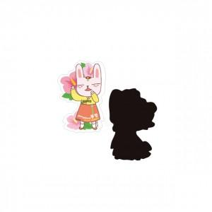

【상세/제작정보】 | ,

【인쇄/포장옵션】 | 풀칼라 / 비규격미포장

【공급단가】 | 수량 | 1,000~ | 2,000~ | 3,000~ | 5,000~ | 10,000~
*VAT별도 | 단가 | 20원 | 20원 | 20원 | 20원 | 20원

【상품 URL】 | https://www.synergygift.co.kr:443/src/goods_detail.php?gdno=9365

